7-1 応力伝達機構
7-1 継手の応力伝達機構（重ね・圧接・溶接・機械式）

■ 図 7-1 4 種類の継手
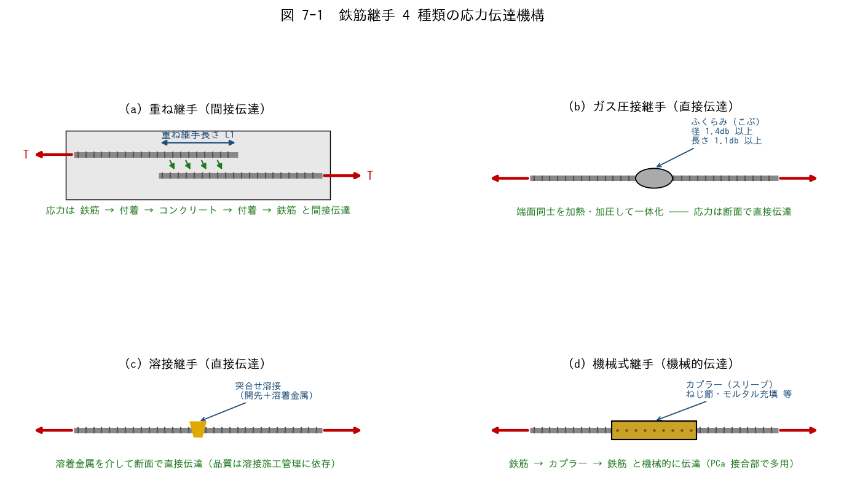

■ 問題 1 伝達機構の対応
継手の種類 | 応力の伝達経路（記入） | 直接/間接（記入）
重ね継手
ガス圧接継手
溶接継手
機械式継手

■ 問題 2 重ね継手の限界
(1) 重ね継手が『太径鉄筋（D35 以上）』に使えない理由を、付着で伝達できる力の限界と割裂ひび割れの観点から述べよ。
(2) 実務では D29 以上はガス圧接・機械式が主流となる。重ね継手に対する利点を 2 つ挙げよ（継手長さ不要・断面の過密回避）。

■ 問題 3 ガス圧接の検査基準
ガス圧接部の外観検査項目を埋めよ：ふくらみの径は【 ① 】db 以上、ふくらみの長さは【 ② 】db 以上、鉄筋中心軸の偏心量は【 ③ 】db 以下、圧接面のずれは【 ④ 】db 以下。

■ 問題 4 継手の選定
RC マンションの次の部位で、どの継手を選ぶのが一般的か。理由とともに答えよ。

No. | 部位 | 継手（記入） | 理由（記入）
(1) | スラブ筋 D13
(2) | 大梁主筋 D25
(3) | 柱主筋 D29
(4) | PCa 部材の接合部 D22

7-5 継手可能範囲
7-5 各部材の継手可能範囲

■ 図 7-5 梁・柱の継手可能範囲（応力の小さい位置で継ぐ）
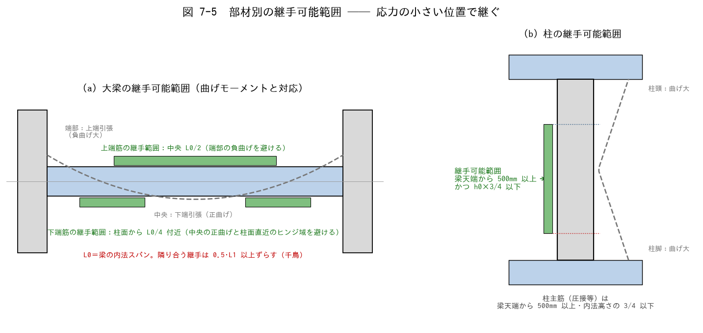

■ 問題 1 大原則の穴埋め
継手は部材の【 ① 】が小さい位置に設けるのが大原則。梁の上端筋は【 ② 】部（端部の負曲げを避ける）、下端筋は柱面から【 ③ 】付近（中央の正曲げと柱面直近のヒンジ域を避ける）に設ける。柱主筋は梁天端から【 ④ 】mm 以上、かつ内法高さの【 ⑤ 】以下の範囲で継ぐ。

■ 問題 2 部材別の継手範囲
部材・鉄筋 | 継手可能範囲（記入） | 避ける位置（記入）
大梁 上端筋
大梁 下端筋
柱 主筋
スラブ 上端筋
スラブ 下端筋
壁 縦筋

■ 問題 3 理由の理解
(1) 梁の上端筋と下端筋で継手範囲が逆になる理由を、曲げモーメント図（どこでどちら側が引張になるか）から説明せよ。
(2) 柱頭・柱脚部で継手を避ける理由を、地震時の応力と塑性ヒンジの観点から述べよ。
(3) 柱の継手位置が『梁天端から 500mm 以上』とされる理由を、施工（圧接作業スペース・コンクリート打継ぎ）の観点から 1 行で。

■ 問題 4 マンション実務総合
RC マンション基準階の配筋図をチェックする際、継手について確認する項目を 4 つ挙げよ（①位置が可能範囲内か ②長さ L1 が一覧表どおりか ③千鳥（0.5L1 ずらし）か ④太径に重ね継手を使っていないか）。
また、圧接継手の場合に配筋検査で確認する項目（ふくらみ径・長さ・偏心・有資格者施工）も挙げよ。

